Comparativa Logs
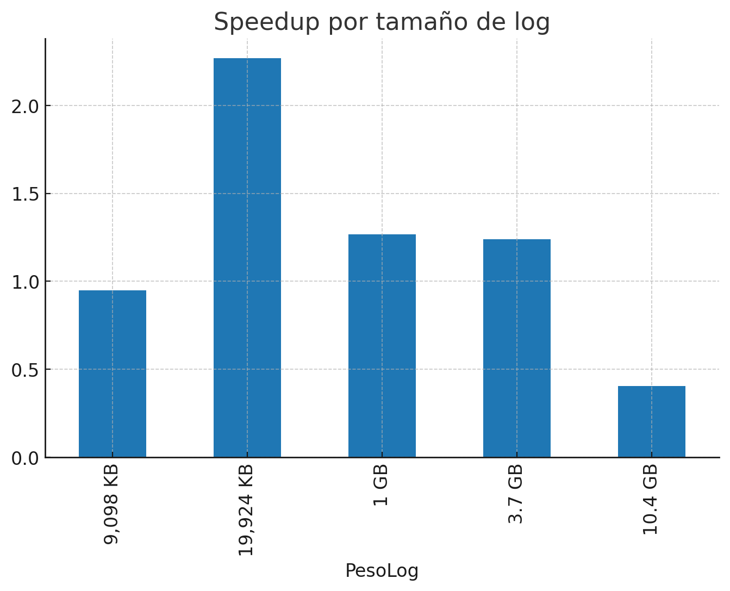
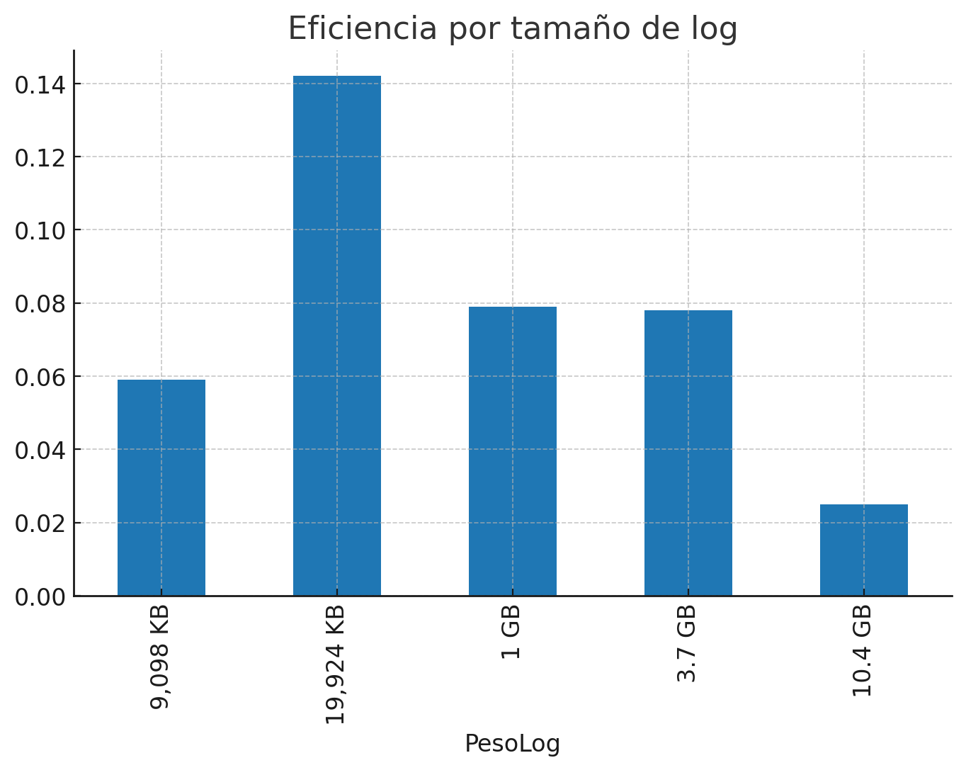
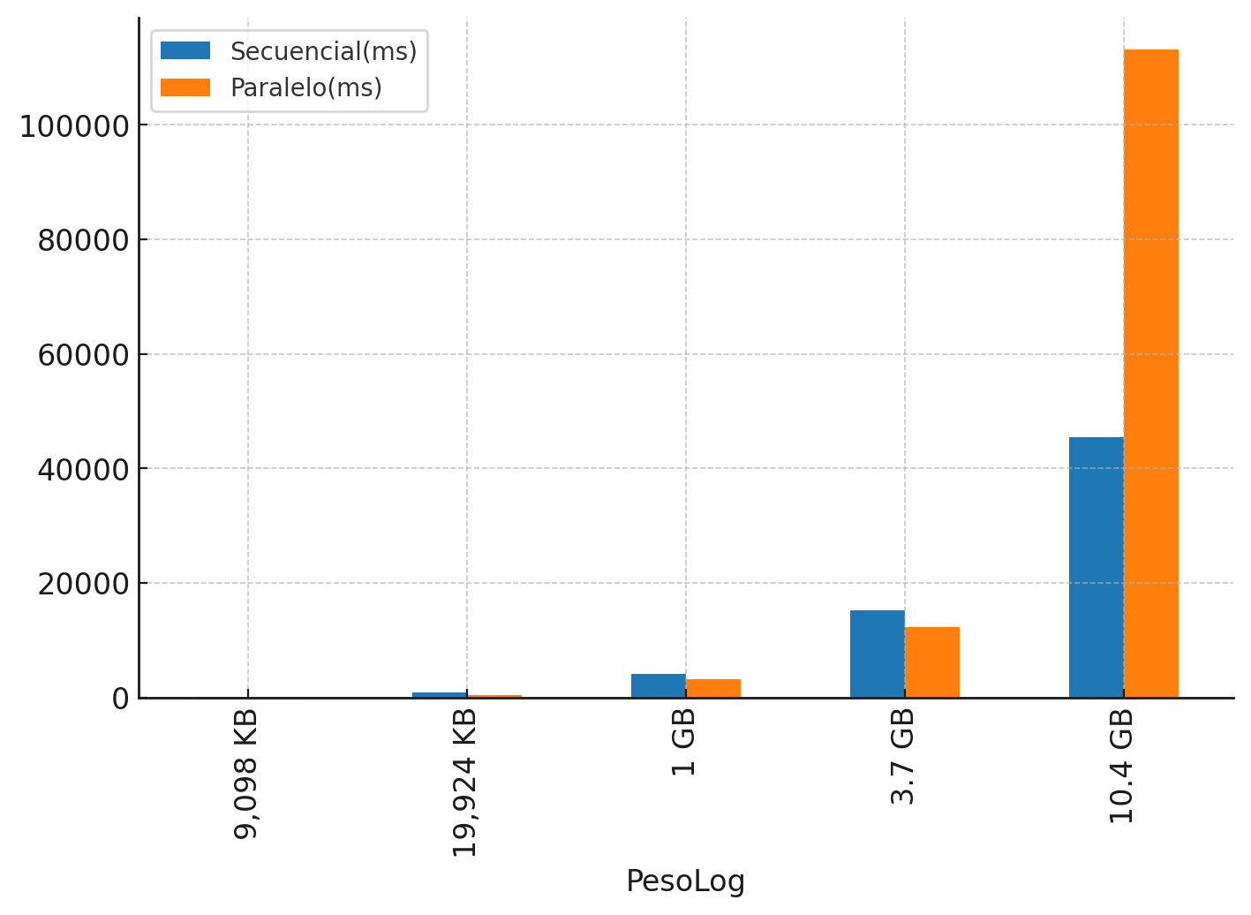
PesoLog | Errores | Warnings | Infos | Speedup | Eficiencia | Secuencial(ms) | Paralelo(ms)
9,098 KB | 1625 | 1609 | 36331 | 0.948 | 0.059 | 73 | 77
19,924 KB | 16449 | 16184 | 365456 | 2.267 | 0.142 | 884 | 390
1 GB | 222328 | 661885 | 1325800 | 1.268 | 0.079 | 4073 | 3211
3.7 GB | 786724 | 2356148 | 4707088 | 1.24 | 0.078 | 15172 | 12231
10.4 GB | 2211400 | 6630994 | 13254524 | 0.403 | 0.025 | 45532 | 113101

